界面&功能
背包系统 |  |  |  | 功能规则

 | 功能入口 |  |  |  | 整理规则
 |  |  |  |  | 1、大类按照：货币→装备（包括圣装）→宝箱→药品→其他→技能→材料→宝石的大类顺序进行排序。
 |  |  |  |  | 2、圣装按照阶数，从高阶→低阶，不同部位不排序
 |  |  |  |  | 3、装备按照阶数，从高阶→低阶，同一阶中按照品质：品质高→品质低排序
 |  |  |  |  | 4、圣装在普通装备之前
 |  |  |  |  | 5、type规划：
 |  |  |  |  | ▶ | 背包界面： | 装备（2）、道具（3、4）、宝石（9）
 |  |  |  |  | ▶ | 仓库界面： | 装备（2）、道具（3、4、5、6、7）
 | 1.主界面点击【背包】图标进入 |  |  |  | ▶ | 回收界面： | 只有type=2

 | 背包界面
1
3
4
5
2
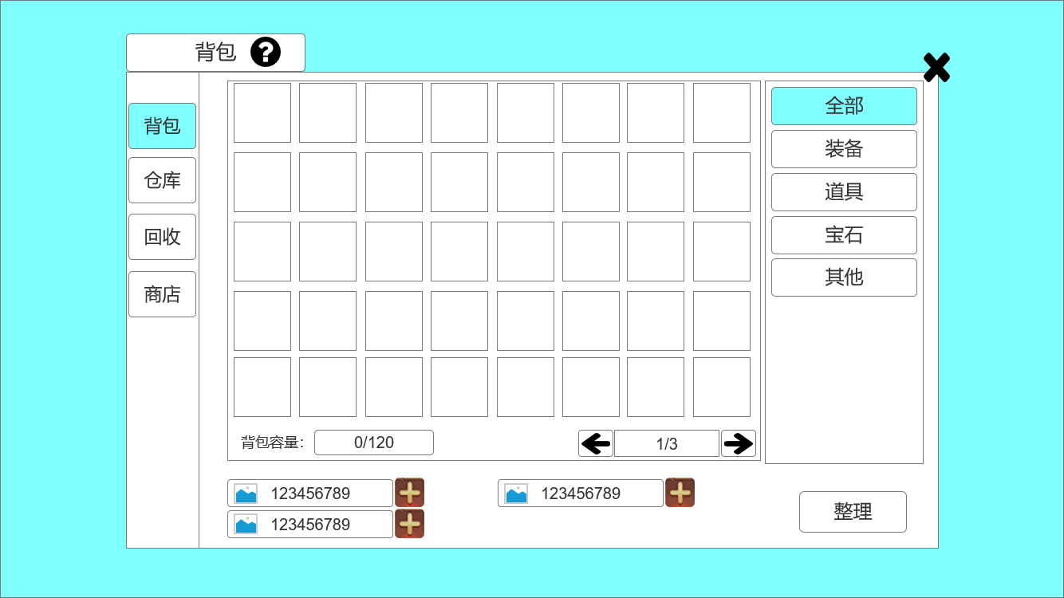
 |  | 1、标题、说明 |  |  | 1、标题、说明
 |  | ▶ | 左侧显示功能名称 |  | ▶ | 说明按钮：点击后打开文本说明弹窗
 |  | ▶ | 说明按钮：点击后打开文本说明弹窗 |  | 2、功能子页签
 |  | 2、功能子页签 |  |  | ▶ | 点击后，切换打开对应页签
 |  | ▶ | 【背包】、【仓库】、【回收】、【商店】子页签 |  | ▶ | 有选中和未选中状态
 |  | ▶ | 有选中和未选中状态 |  | 3.道具栏
 |  | 3、背包道具栏 |  |  | ▶ | 有选中和未选中状态
 |  | ▶ | 有选中和未选中状态 |  | ▶ | 玩家获得物品，直接按照获得物品的前后顺序排列，只有当玩家点击整理按钮后，才会按照规则重新排序
 |  | ▶ | 一页共8X5规格，40个格子 |  | 4、功能子页签
6
 |  | ▶ | 不可上下左右滑动 |  | ▶ | 点击后，切换打开对应页签
 |  | 4.背包子页签 |  |  | ▶ | 有选中和未选中状态
7
8
 |  | ▶ | 【全部】、【装备】、【道具】、【宝石】、【其他】子页签 |  | 5.关闭按钮
 |  | ▶ | 有选中和未选中状态 |  | ▶ | 点击后关闭界面
9
 |  | 5.关闭按钮 |  |  | 6、关闭按钮
 |  | ▶ | 点击后关闭界面 |  | ▶ | 左为背包物品数量，右为背包总容量
 |  | 6、背包容量 |  |  | 7、游戏货币展示
 |  | ▶ | 左为背包物品内已拥有的物品数量，右为背包总容量 |  | ▶ | 图片处为相应货币图标、中间为货币数量（数字居中）、加号为按钮（选中和未选中状态）
 |  | 7、游戏货币展示 |  |  | ▶ | 加号按钮点击后，会跳转到充值或副本界面
 |  | ▶ | 图片处为相应货币图标、中间为货币数量（数字居中）、加号为按钮（选中和未选中状态） |  | 8、页签切换按钮
 |  | 8、页签切换按钮 |  |  | ▶ | 左右为按钮（有选中状态和未选中状态），按钮上有相应方向的箭头图标
 |  | ▶ | 左右为按钮（有选中状态和未选中状态），按钮上有相应方向的箭头图标 |  | ▶ | 中间显示框，展示背包当前页数/背包总页数
 | 无选框标示界面 | ▶ | 中间显示框，展示背包当前页数/背包总页数 |  | ▶ | 背包共三页，一页40个格子（8X5），一共120个格子。
 |  | ▶ | 背包共三页，一页40个格子（8X5），一共120个格子。 |  | 9、整理按钮
 |  | 9、整理按钮 |  |  | ▶ | 按钮有选中和未选中状态
 |  | ▶ | 按钮有选中和未选中状态 |  | ▶ | 点击后按上述规则整理背包

 | 仓库界面

1
3
5
2
4
 |  | 1、标题、说明 |  |  | 1、标题、说明
 |  | ▶ | 左侧显示功能名称 |  | ▶ | 左侧显示功能名称
 |  | ▶ | 说明按钮：点击后打开文本说明弹窗 |  | ▶ | 说明按钮：点击后打开文本说明弹窗
 |  | 2、功能子页签 |  |  | 2、功能子页签
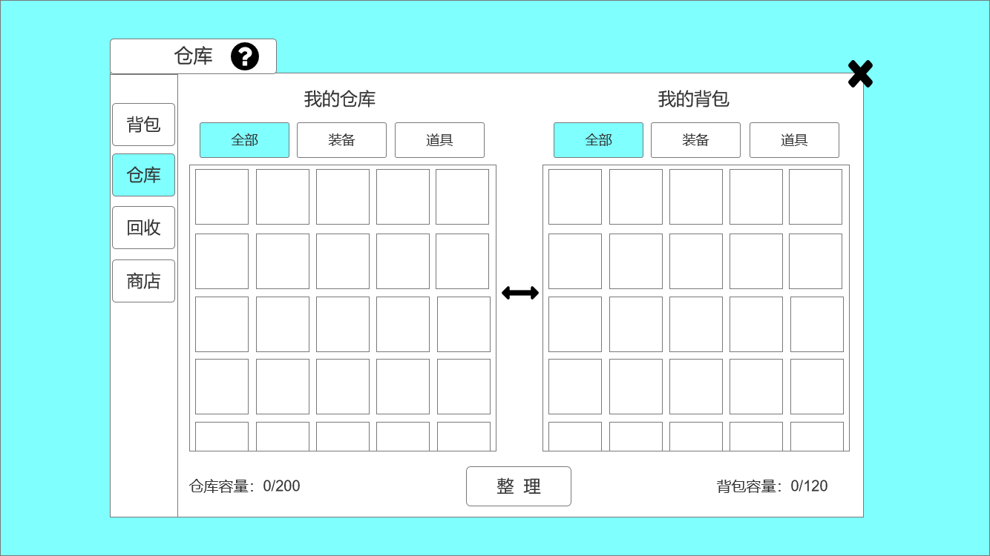
 |  | ▶ | 【背包】、【仓库】、【回收】、【商店】子页签 |  | ▶ | 点击后，切换打开对应页签
 |  | ▶ | 有选中和未选中状态 |  | ▶ | 有选中和未选中状态
 |  | 3、标题 |  |  | 3、标题
 |  | ▶ | 左侧显示【我的仓库】，右侧显示【我的背包】 |  | ▶ | 左侧显示【我的仓库】，右侧显示【我的背包】，不可点击
 |  | 4、功能子页签 |  |  | 4、功能子页签
6
 |  | ▶ | 【全部】、【装备】、【道具】子页签 |  | ▶ | 【全部】、【装备】、【道具】子页签
 |  | ▶ | 有选中和未选中状态 |  | ▶ | 有选中和未选中状态
 |  | 5.关闭按钮 |  |  | ▶ | 【装备】：仓库界面的【装备】页面，包含角色装备和圣装
 |  | ▶ | 点击后关闭界面 |  | ▶ | 【道具】：仓库界面的【道具】页面，包含背包中除角色装备和圣装之外的所有道具物品
 |  | 6、背包道具栏 |  |  | 5.关闭按钮
7
 |  | ▶ | 有选中和未选中状态 |  | ▶ | 点击后关闭界面
 |  | ▶ | 背包共120个格子，仓库共200个格子 |  | 6、背包道具栏
 |  | ▶ | 横向格子数为5个，纵向看总格子数，可以上下滑动 |  | ▶ | 有选中和未选中状态
10
8
 |  | 7、双向箭头图标 |  |  | ▶ | 背包共120个格子，仓库共200个格子
 |  | 8、背包容量 |  |  | ▶ | 横向格子数为5个，纵向看总格子数，可以上下滑动
 |  | ▶ | 左为背包物品数量，右为背包总容量 |  | 7、双向箭头图标，不可点击
9
 |  | 9、整理按钮 |  |  | 8、背包容量
 |  | ▶ | 按钮有选中和未选中状态 |  | ▶ | 左为背包物品数量，右为背包总容量
 | 无选框标示界面 | 10、仓库容量 |  |  | 9、整理按钮
 |  | ▶ | 左为仓库物品数量，右为仓库总容量 |  | ▶ | 按钮有选中和未选中状态
 |  |  |  |  | ▶ | 点击后按上述规则整理背包
 |  |  |  |  | 10、仓库容量
 |  |  |  |  | ▶ | 左为仓库物品数量，右为仓库总容量
 |  |  |  |  | 11、交互规则：单击物品
 |  |  |  |  | ▶ | 背包中单击物品，物品进入仓库
 |  |  |  |  | ▶ | 仓库中单击物品，物品进入背包

 | 回收界面
1
3
4

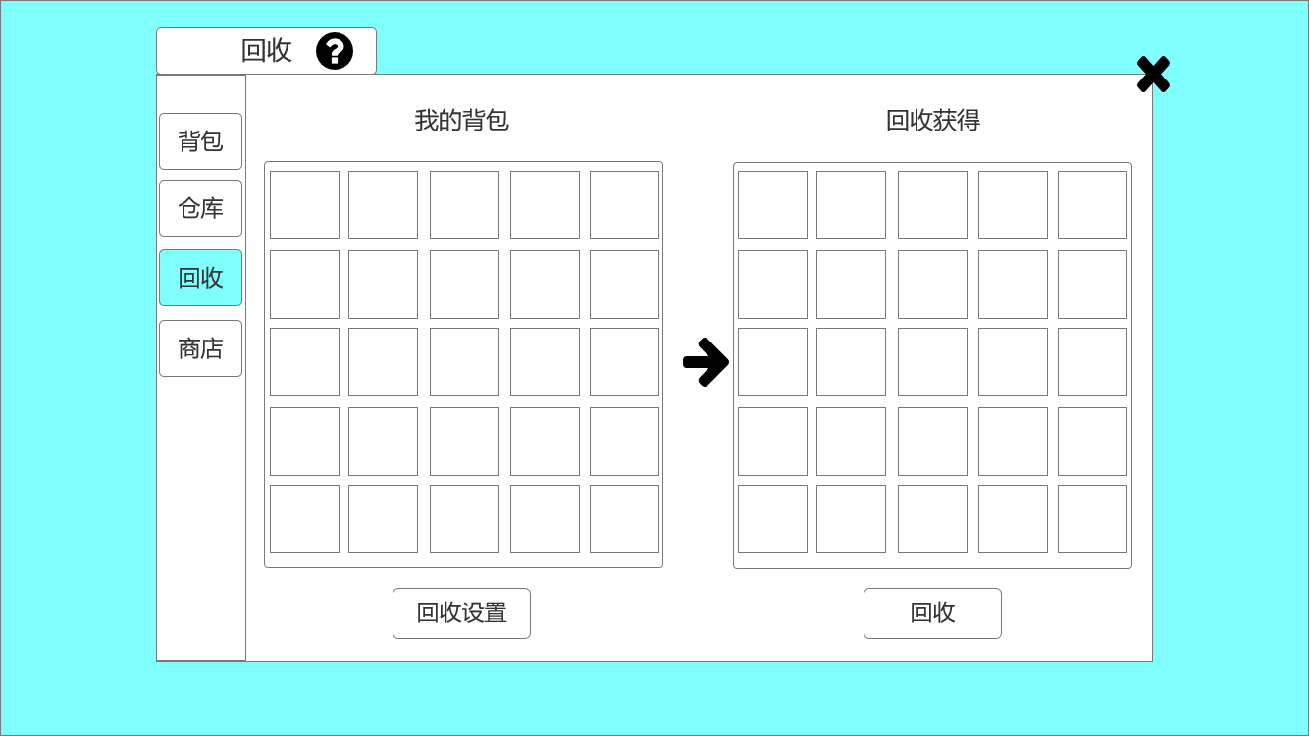
2
 |  | 1、标题、说明 |  |  | 1、标题、说明
 |  | ▶ | 左侧显示功能名称 |  | ▶ | 左侧显示功能名称
 |  | ▶ | 说明按钮：点击后打开文本说明弹窗 |  | ▶ | 说明按钮：点击后打开文本说明弹窗
 |  | 2、功能子页签 |  |  | 2、功能子页签
5
 |  | ▶ | 【背包】、【仓库】、【回收】、【商店】子页签 |  | ▶ | 点击后，切换打开对应页签
 |  | ▶ | 有选中和未选中状态 |  | ▶ | 有选中和未选中状态
 |  | 3、标题 |  |  | 3、标题
 |  | ▶ | 左侧显示【我的背包】，右侧显示【回收获得】 |  | ▶ | 左侧显示【我的背包】，右侧显示【回收获得】
 |  | 4、关闭按钮 |  |  | 4、关闭按钮
 |  | ▶ | 点击后关闭界面 |  | ▶ | 点击后关闭界面
6
 |  | 5、道具栏 |  |  | 5、道具栏
 |  | ▶ | 有选中和未选中状态 |  | ▶ | 有选中和未选中状态
 |  | ▶ | 背包共120个格子，【回收获得】共120个格子 |  | ▶ | 背包共120个格子，【回收获得】共120个格子
 |  | ▶ | 横向格子数为5个，纵向看总格子数，可以上下滑动 |  | ▶ | 横向格子数为5个，纵向看总格子数，可以上下滑动
 |  | 6、单向箭头图标 |  |  | ▶ | 【背包道具栏】：回收只能回收装备和圣装，其他道具不可回收，根据“回收设置”筛选展示的装备
8
7
 |  | 7、回收按钮 |  |  | ▶ | 【回收获得】：当左侧选中一个装备时，右侧会自动显示回收后获得的材料
 |  | ▶ | 有选中和未选中状态 |  | 5、回收栏：物品排列规则
 |  | 8、回收设置按钮 |  |  | ▶ | 1、大类按照：活动道具→一次性消耗品→圣装→人物装备→宝石→系统道具→其他道具的大类顺序进行排序。
 |  | ▶ | 有选中和未选中状态 |  | ▶ | 2、圣装按照阶数，从高阶→低阶，不同部位不排序
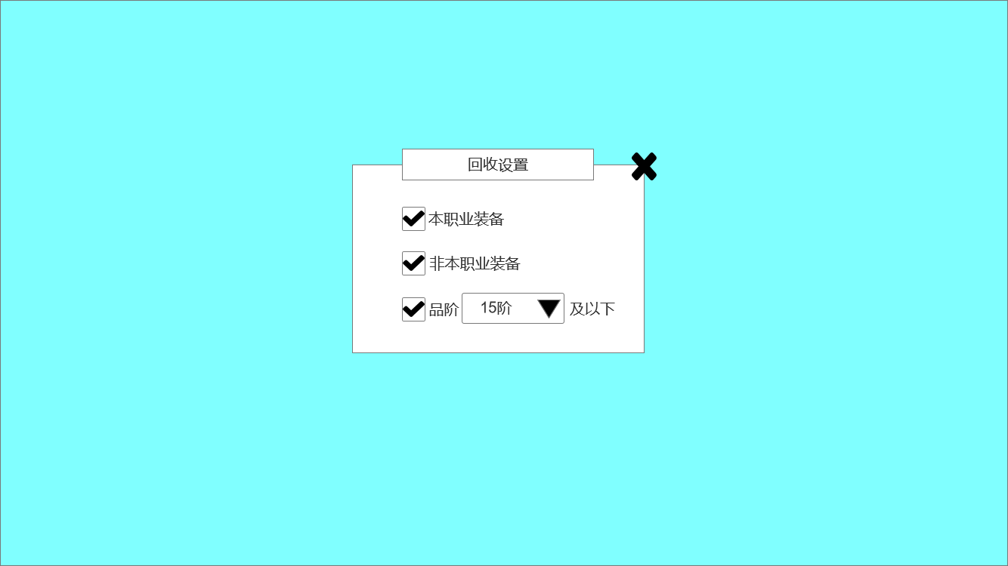
 |  | ▶ | 点击后弹出小弹窗 |  | ▶ | 3、装备按照阶数，从高阶→低阶，同一阶中按照品质：品质高→品质低排序
 |  |  |  |  | 6、单向箭头图标，不可点击
1
2
 |  | 1、标题 |  |  | 7、回收按钮
 |  | ▶ | 显示功能名称 |  | ▶ | 有选中和未选中状态
 |  | 2、关闭按钮 |  |  | ▶ | 点击后回收装备
3
 |  | ▶ | 点击后关闭界面 |  | 8、回收设置按钮
 |  | 3、设置分类，文字 |  |  | ▶ | 有选中和未选中状态
 |  | ▶ | 勾选框、职业、下拉栏 |  | ▶ | 点击后弹出小弹窗

 |  |  |  |  | 1、标题
 |  |  |  |  | ▶ | 显示功能名称
 |  |  |  |  | 2、关闭按钮
 |  |  |  |  | ▶ | 点击后关闭界面
 |  |  |  |  | 3、设置分类，文字
 |  |  |  |  | ▶ | 勾选框、职业、下拉栏
 |  |  |  |  | ▶ | 默认情况下：”本职业装备“、”非本职业装备“勾选，”品阶“不勾选。
 |  |  |  |  | ▶ | 下拉框中的选项按品阶分类

 | 无选框标示界面

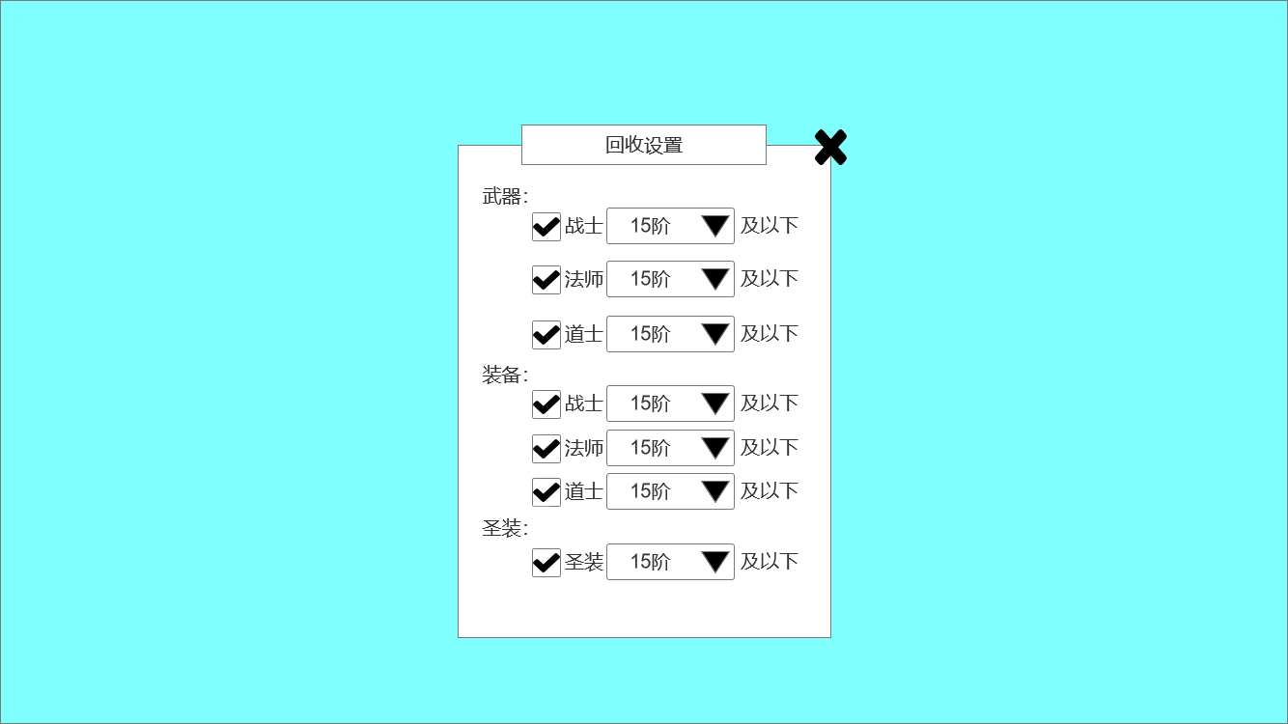

 | 商店界面

1
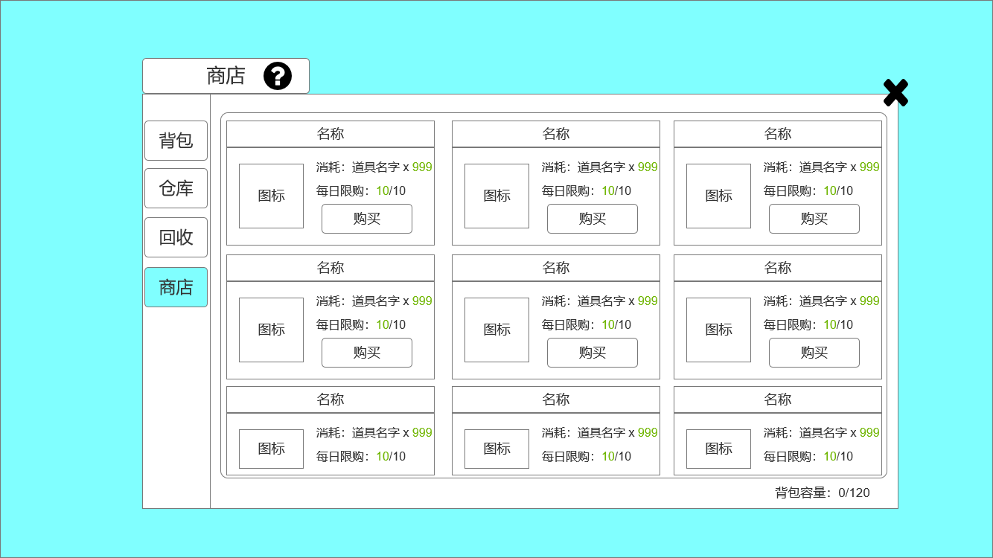
3
2
 |  | 1、标题、说明 |  |  | 1、标题、说明
 |  | ▶ | 左侧显示功能名称 |  | ▶ | 左侧显示功能名称
 |  | ▶ | 说明按钮：点击后打开文本说明弹窗 |  | ▶ | 说明按钮：点击后打开文本说明弹窗
 |  | 2、功能子页签 |  |  | 2、功能子页签
 |  | ▶ | 【背包】、【仓库】、【回收】、【商店】子页签 |  | ▶ | 点击后，切换打开对应页签
 |  | ▶ | 有选中和未选中状态 |  | ▶ | 有选中和未选中状态
 |  | 3、关闭按钮 |  |  | 3、关闭按钮
 |  | ▶ | 点击后关闭界面 |  | ▶ | 点击后关闭界面
4
 |  | 4、商品栏 |  |  | 4、商品栏
 |  | ▶ | 包括：道具图标、道具名称、售价栏（货币图标、消耗数量）、每日限购数量、购买按钮 |  | ▶ | 包括：道具图标、道具名称、售价栏（货币图标、消耗数量）、每日限购数量、购买按钮
 |  | ▶ | 购买按钮有选中和未选中效果 |  | ▶ | 购买按钮有选中和未选中效果
 |  | 5、背包容量 |  |  | ▶ | 若购买时相应货币不足，会弹出提示“你的XX不足”
5
 |  | ▶ | 左为背包物品内已拥有的物品数量，右为背包总容量 |  | ▶ | 可上下滑动
 |  |  |  |  | 5、背包容量
 |  |  |  |  | ▶ | 左为背包物品数量，右为背包总容量

参考界面
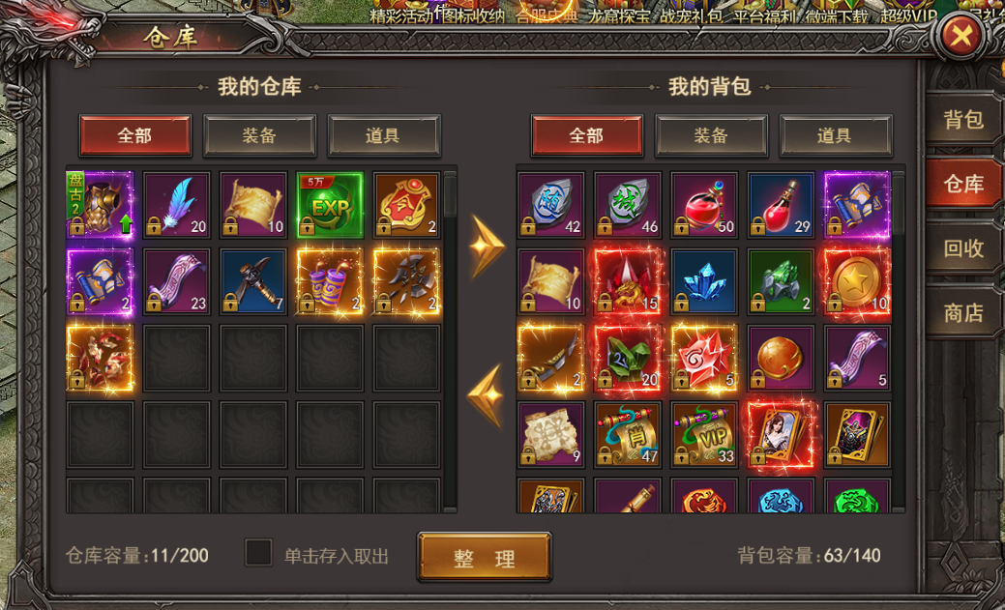
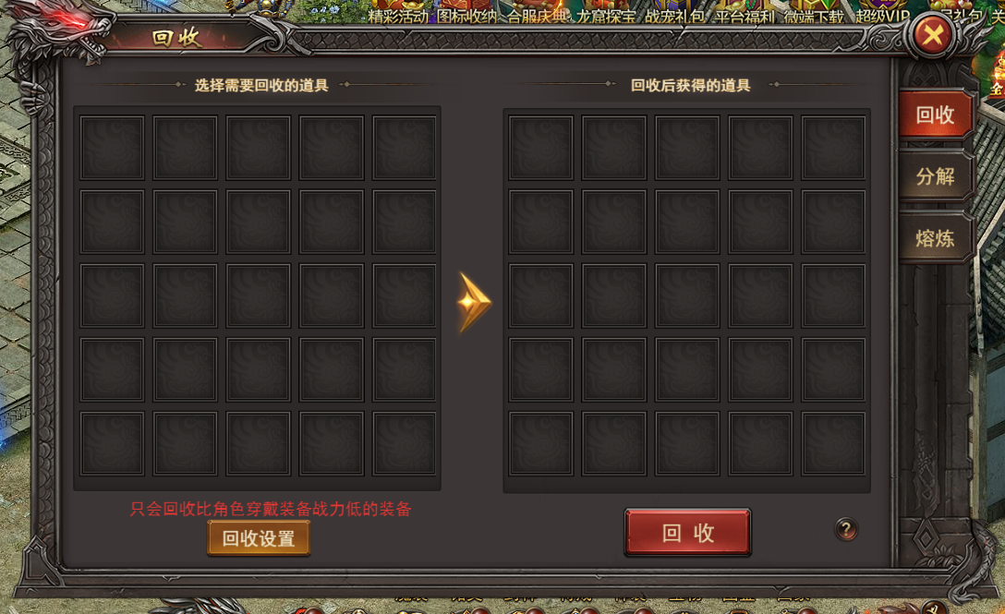
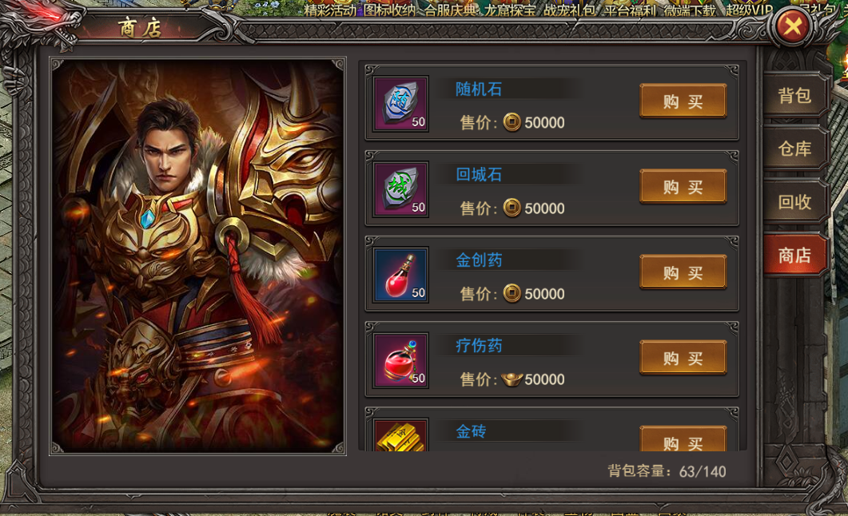
参考图

 | 参考游戏—37王者之心2

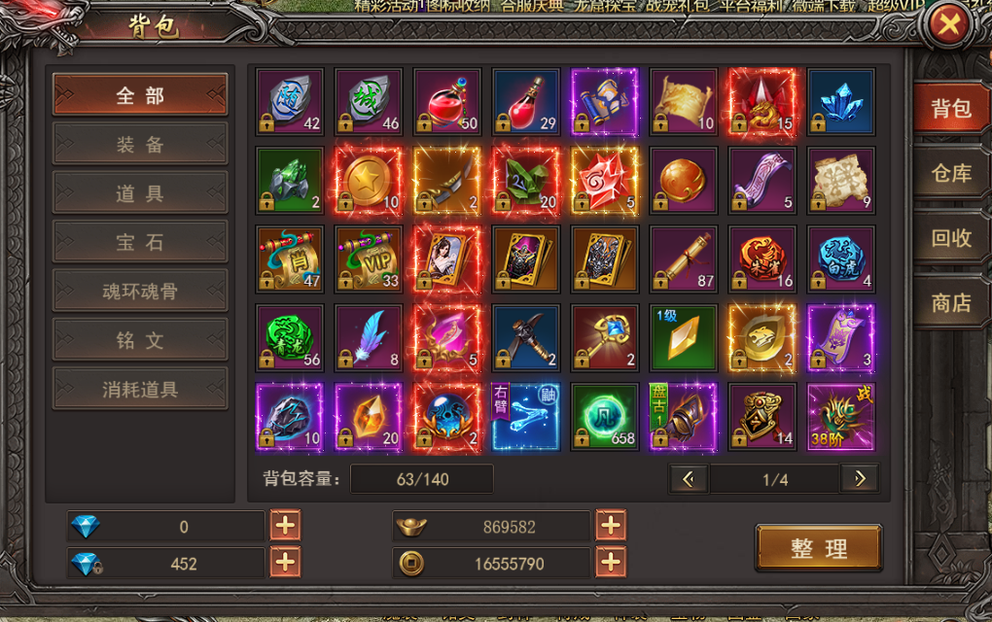

 |  | 圣装主界面

美需
其他美术需求

 | 序号 | 类型 | 对应界面 | 内容 | 功能需求 | 策划建议 | 美术资源定稿 存档路径（美术填写） | 参考图
 | 1 | ICON | 入口图标 | 行囊模样，下方有字“背包” |  |  |  | 

